Sheet1
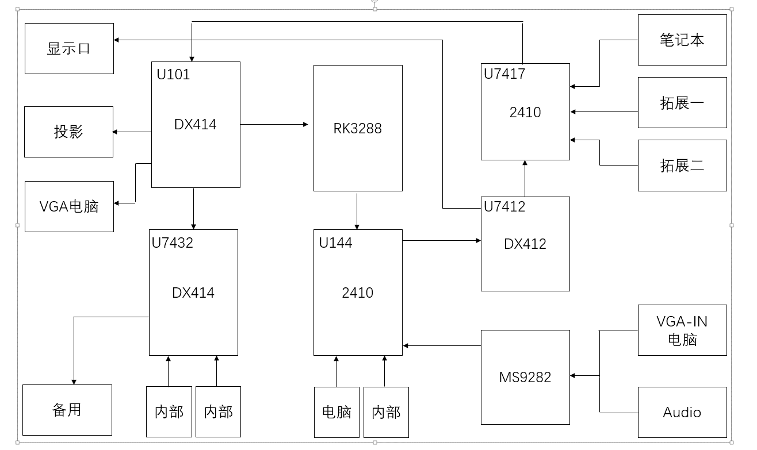
元器件编号 | 元器件型号 | 功能 | I2C总线 |  | GPIOs | 连接 |  | 控制逻辑 |  | 控制实例
 |  |  | 总线号 | 设备地址 |  |  |  |  |  | RK3288 HDIM输出到显示器 | RK3288 HDIMIN: 显示电脑输入
U101 | DX414 | 1进4出 | 无 | 无 | U101_PI3HDX414_SEL2(GPIO7_B4):低 | 进 | U7417 | 初始化 | 无
 |  |  |  |  | U101_PI3HDX414_SEL1(GPIO7_B3):高 | 出1 | RK3288 | 出1 | 无 |  | √
 |  |  |  |  |  | 出2 | U7432 | 出2 | 无
 |  |  |  |  |  | 出3 | 投影 | 出3 | 无
 |  |  |  |  |  | 出4 | VGA电脑 | 出4 | 无
U7432 | DX414 | 1进4出 | 无 | 无 |  | 进 | U101 | 初始化
 |  |  |  |  |  | 出1 | 备用 | 出1 | 无
 |  |  |  |  |  | 出2 | 内部 | 出2 | 无
 |  |  |  |  |  | 出3 | 内部 | 出3 | 无
 |  |  |  |  |  | 出4 | 空 | 出4 | 无
U144 | 2410 | 4进1出 | 2 | 0x54 | HDMI2_IN_HPD_CTR(GPIO2_A2) 低 | 出 | U7412 | 初始化 | 无
 |  |  |  |  | HDMI3_IN_HPD_CTR(GPIO2_A3) 低 | 进1 | RK3288 | 进1 | (0xd8,0xe0), (等15ms), (0xd0,0xe0) | (0xd8,0xe0), (等15ms), (0xd0,0xe0)
 |  |  |  |  | HDMI3288_IN_HPD_CTR(GPIO2_A2) 低 | 进2 | MS9282 | 进2 | (0x31,0x44), 等10ms, (0x30,0x44), 等10ms, (0x20,0x44)
 |  |  |  |  |  | 进3 | 电脑 | 进3 | (0x72,0x48), 等10ms, (0x70,0x48), 等10ms, (0x60,0x48) |  | (0x72,0x48), 等10ms, (0x70,0x48), 等10ms, (0x60,0x48)
 |  |  |  |  |  | 进4 | 内部 | 进4 | (0xb4,0x50), 等10ms, (0xb0,0x50), 等10ms, (0xa0,0x50)
U7417 | 2401 | 4进1出 | 2 | 0x55 | HDMI4_IN_HPD_CTR(GPIO8_A4) 低 HDMI5_IN_HPD_CTR(GPIO2_A5) 低 HDMI9_IN_HPD_CTR(GPIO2_B3) 低 | 出 | U101 | 初始化 | 无
 |  |  |  |  |  | 进1 | U7412 | 进1 | 0x20,0x44 | 0x20,0x44 | 0x20,0x44
 |  |  |  |  |  | 进2 | 笔记本 | 进2 | (0x72,0x48), 等10ms, (0x70,0x48), 等10ms, (0x60,0x48)
 |  |  |  |  |  | 进3 | 扩展一 | 进3 | (0xb4,0x50), 等10ms, (0xb0,0x50), 等10ms, (0xa0,0x50)
 |  |  |  |  |  | 进4 | 扩展二 | 进4 | (0xf8,0x60), 等10ms, (0xf0,0x60), 等10ms, (0xe0,0x60)
U7412 | DX412 | 1进2出 | 无 | 无 | SPLITTER_SEL1(GPIO2_B2) 低 HDMI2_A_OUT_HPD_CTR(GPIO2_B0) 低 | 进 | U144 | 初始化 | 无
 |  |  |  |  |  | 出1 | U7417 | 出1 | 无 |  | √
 |  |  |  |  |  | 出2 | 显示器 | 出2 | 无 | √
MS9282 | MS9282 | 1出2进 | 无 | 无 |  | 出 | U144 | 初始化 | 无
 |  |  |  |  |  | 进1 | VGA-IN | N/A | 无
 |  |  |  |  |  | 进2 | Audio | N/A | 无

